신상품
목록

 | ManInBlack
 | 메뉴명 |  |  |  | 프로그램명 |  | MIB_catagotyNew |  | 작성자 |  | 황인배

 |  |  |  |  |  |  |  |  |  | 로그인 | 회원가입 | 고객센터

 | 상단바 |  |  |  |  | Man In Black

 |  | NEW |  | OUTER |  | TOP |  | PANTS | SHOES |  | BAG&ACC

 |  |  |  |  |  | NEW

전체보기
낮은가격순
인기상품순
리뷰수순

 |  |  | NEW |  |  |  | NEW |  |  | NEW

 |  | 창거니소매티 |  |  |  | 제품 이름 및 소개 |  |  | 제품 이름 및 소개
 |  |  | 17700 Won |  |  |  | (가격) Won |  |  | (가격) Won

 |  |  | NEW |  |  |  | NEW |  |  | NEW

 |  | 창거니소매티 |  |  |  | 제품 이름 및 소개 |  |  | 제품 이름 및 소개
 |  |  | 17700 Won |  |  |  | (가격) Won |  |  | (가격) Won

 |  |  | NEW |  |  |  | NEW |  |  | NEW

 |  | 창거니소매티 |  |  |  | 제품 이름 및 소개 |  |  | 제품 이름 및 소개
 |  |  | 17700 Won |  |  |  | (가격) Won |  |  | (가격) Won

 | 하단바

아우터
목록

 | ManInBlack
 | 메뉴명 |  |  |  | 프로그램명 |  | MIB_catagotyOuter |  | 작성자 |  | 황인배

 |  |  |  |  |  |  | HOME |  |  | 로그인 | 회원가입 | 고객센터

 | 상단바 |  |  |  |  | Man In Black

 |  | NEW |  | OUTER |  | TOP |  | PANTS | SHOES |  | BAG&ACC

 |  |  |  |  |  | OUTER

 |  |  | BEST |  |  |  | BEST |  |  | BEST
 |  |  |  |  |  |  | (OUTER BEST)

 |  | 창거니소매티 |  |  |  | 제품 이름 및 소개 |  |  | 제품 이름 및 소개
 |  |  | 17700 Won |  |  |  | (가격) Won |  |  | (가격) Won

전체보기
COAT
JACKET
JUMPER
신상품순
낮은가격순
인기상품순
리뷰수순

 |  | 창거니소매티 |  |  |  | 제품 이름 및 소개 |  |  | 제품 이름 및 소개
 |  |  | 17700 Won |  |  |  | (가격) Won |  |  | (가격) Won

 |  | 창거니소매티 |  |  |  | 제품 이름 및 소개 |  |  | 제품 이름 및 소개
 |  |  | 17700 Won |  |  |  | (가격) Won |  |  | (가격) Won

 | 하단바

상의
목록

 | ManInBlack
 | 메뉴명 |  |  |  | 프로그램명 |  | MIB_catagotyTop |  | 작성자 |  | 황인배

 |  |  |  |  |  |  | HOME |  |  | 로그인 | 회원가입 | 고객센터

 | 상단바 |  |  |  |  | Man In Black

 |  | NEW |  | OUTER |  | TOP |  | PANTS | SHOES |  | BAG&ACC

 |  |  |  |  |  | TOP

 |  |  | BEST |  |  |  | BEST |  |  | BEST
 |  |  |  |  |  |  | (TOP BEST)

 |  | 창거니소매티 |  |  |  | 제품 이름 및 소개 |  |  | 제품 이름 및 소개
 |  |  | 17700 Won |  |  |  | (가격) Won |  |  | (가격) Won

전체보기
TEE
SHIRT
KNIT
HOOD
신상품순
낮은가격순
인기상품순
리뷰수순

 |  | 창거니소매티 |  |  |  | 제품 이름 및 소개 |  |  | 제품 이름 및 소개
 |  |  | 17700 Won |  |  |  | (가격) Won |  |  | (가격) Won

 |  | 창거니소매티 |  |  |  | 제품 이름 및 소개 |  |  | 제품 이름 및 소개
 |  |  | 17700 Won |  |  |  | (가격) Won |  |  | (가격) Won

 | 하단바

바지
목록

 | ManInBlack
 | 메뉴명 |  |  |  | 프로그램명 |  | MIB_catagotyPants |  | 작성자 |  | 황인배

 |  |  |  |  |  |  | HOME |  |  | 로그인 | 회원가입 | 고객센터

 | 상단바 |  |  |  |  | Man In Black

 |  | NEW |  | OUTER |  | TOP |  | PANTS | SHOES |  | BAG&ACC

 |  |  |  |  |  | PANTS

 |  |  | BEST |  |  |  | BEST |  |  | BEST
 |  |  |  |  |  | (PANTS BEST)

 |  | 창거니소매티 |  |  |  | 제품 이름 및 소개 |  |  | 제품 이름 및 소개
 |  |  | 17700 Won |  |  |  | (가격) Won |  |  | (가격) Won

전체보기
JEANS
COTTON
SLACKS
신상품순
낮은가격순
인기상품순
리뷰수순

 |  | 창거니소매티 |  |  |  | 제품 이름 및 소개 |  |  | 제품 이름 및 소개
 |  |  | 17700 Won |  |  |  | (가격) Won |  |  | (가격) Won

 |  | 창거니소매티 |  |  |  | 제품 이름 및 소개 |  |  | 제품 이름 및 소개
 |  |  | 17700 Won |  |  |  | (가격) Won |  |  | (가격) Won

 | 하단바

신발
목록

 | ManInBlack
 | 메뉴명 |  |  |  | 프로그램명 |  | MIB_catagotyShoes |  | 작성자 |  | 황인배

 |  |  |  |  |  |  | HOME |  |  | 로그인 | 회원가입 | 고객센터

 | 상단바 |  |  |  |  | Man In Black

 |  | NEW |  | OUTER |  | TOP |  | PANTS | SHOES |  | BAG&ACC

 |  |  |  |  |  | SHOES

 |  |  | BEST |  |  |  | BEST |  |  | BEST
 |  |  |  |  |  | (SHOES BEST)

 |  | 창거니소매티 |  |  |  | 제품 이름 및 소개 |  |  | 제품 이름 및 소개
 |  |  | 17700 Won |  |  |  | (가격) Won |  |  | (가격) Won

전체보기
WALKER
RUNNING SHOES
신상품순
낮은가격순
인기상품순
리뷰수순

 |  | 창거니소매티 |  |  |  | 제품 이름 및 소개 |  |  | 제품 이름 및 소개
 |  |  | 17700 Won |  |  |  | (가격) Won |  |  | (가격) Won

 |  | 창거니소매티 |  |  |  | 제품 이름 및 소개 |  |  | 제품 이름 및 소개
 |  |  | 17700 Won |  |  |  | (가격) Won |  |  | (가격) Won

 | 하단바

가방&ACC
목록

 | ManInBlack
 | 메뉴명 |  |  |  | 프로그램명 |  | MIB_catagotyB&A |  | 작성자 |  | 황인배

 |  |  |  |  |  |  | HOME |  |  | 로그인 | 회원가입 | 고객센터

 | 상단바 |  |  |  |  | Man In Black

 |  | NEW |  | OUTER |  | TOP |  | PANTS | SHOES |  | BAG&ACC

 |  |  |  |  |  | BAG&ACC

 |  |  | BEST |  |  |  | BEST |  |  | BEST
 |  |  |  |  |  | (BAG&ACC BEST)

 |  | 창거니소매티 |  |  |  | 제품 이름 및 소개 |  |  | 제품 이름 및 소개
 |  |  | 17700 Won |  |  |  | (가격) Won |  |  | (가격) Won

전체보기
BAG
BELT
CAP
신상품순
낮은가격순
인기상품순
리뷰수순

 |  | 창거니소매티 |  |  |  | 제품 이름 및 소개 |  |  | 제품 이름 및 소개
 |  |  | 17700 Won |  |  |  | (가격) Won |  |  | (가격) Won

 |  | 창거니소매티 |  |  |  | 제품 이름 및 소개 |  |  | 제품 이름 및 소개
 |  |  | 17700 Won |  |  |  | (가격) Won |  |  | (가격) Won

 | 하단바

제품상세_구매하기
목록

 | ManInBlack
 | 메뉴명 |  |  |  | 프로그램명 |  | MIB_Detail_Buy_Pop |  |  | 작성자 |  | 황인배

 |  |  |  |  |  |  | HOME |  |  |  | 로그인 | 회원가입 | 고객센터

 | 상단바 |  |  |  |  | Man In Black

 |  | NEW |  | OUTER |  | TOP |  | PANTS |  | SHOES |  | BAG&ACC

 |  |  | 사진1 | 확대사진
 |  |  |  |  |  |  |  |  |  | 제품이름

 |  |  |  |  |  |  |  |  | 제품설명

컬러
BLACK
WHITE
 |  |  |  |  |  |  |  |  |  | 판매가
 |  |  | 사진2 |  |  |  |  |  |  | 52,000 WON

사이즈
S
M
L
XL
 |  |  |  |  |  |  |  |  |  | 모델체형 | 183/75
 |  |  |  |  |  |  |  |  |  | 색상 | BLACK/WHITE |  |  | 장바구니 클릭시 -> 계속쇼핑할거 -> 현재페이지 안할거 -> 마이페이지 장바구니
 |  |  |  |  |  |  |  |  |  | 사이즈 | S/M/L/XL
 |  |  |  |  |  |  |  |  |  | 소재 | 돌멩이
수량
 |  |  |  |  |  |  |  |  |  | 세탁방법 | 손세탁

 |  |  | 사진3
 |  |  |  |  |  |  |  |  |  | 평점 : 4
장바구니

 |  |  |  |  |  |  |  |  |  | 구매하기
구매하기

 |  | 상품상세 |  |  |  | 리뷰 |  |  |  | Q&A

 |  |  |  |  |  |  | 사진내용

 |  |  | (상세 이미지와 제품에 대한 정보를 사진 또는 표로 보여준다)

 | 하단바

제품상세_리뷰
목록

 | ManInBlack
 | 메뉴명 |  |  |  | 프로그램명 |  | MIB_Review |  |  | 작성자 |  | 황인배

 |  |  |  |  |  |  | HOME |  |  |  | 로그인 | 회원가입 | 고객센터

 | 상단바 |  |  |  |  | Man In Black

 |  | NEW |  | OUTER |  | TOP |  | PANTS |  | SHOES |  | BAG&ACC

 |  |  | 사진1 | 확대사진
 |  |  |  |  |  |  |  |  |  | 제품이름

 |  |  |  |  |  |  |  |  | 제품설명

 |  |  |  |  |  |  |  |  |  | 판매가
 |  |  | 사진2 |  |  |  |  |  |  | 52,000 WON

 |  |  |  |  |  |  |  |  |  | 모델체형 | 183/75
 |  |  |  |  |  |  |  |  |  | 색상 | BLACK/WHITE
 |  |  |  |  |  |  |  |  |  | 사이즈 | S/M/L/XL
 |  |  |  |  |  |  |  |  |  | 소재 | 돌멩이
 |  |  |  |  |  |  |  |  |  | 세탁방법 | 손세탁

 |  |  | 사진3
 |  |  |  |  |  |  |  |  |  | 평점 : 4

 |  |  |  |  |  |  |  |  |  | 구매하기

 |  | 상품상세 |  |  |  | 리뷰 |  |  |  | Q&A

 |  |  |  |  | 평점

사진
 |  |  |  |  |  |  |  |  |  |  | 작성자 | 급식창건
 |  |  |  |  | 니가 게맛을 알아? |  |  |  |  |  | 작성일 | 시스데이트

 |  |  |  |  | 죄송합니다 |  |  |  |  |  | 작성자 | 사장
 |  |  |  |  |  |  |  |  |  |  | 작성일 | 시스데이트

 | 하단바

제품상세_(관)리뷰
목록

 | ManInBlack
 | 메뉴명 |  |  |  | 프로그램명 |  | MIB_Review_Adm |  |  | 작성자 |  | 황인배

 |  |  |  |  |  |  | HOME |  |  |  | 로그인 | 회원가입 | 고객센터

 | 상단바 |  |  |  |  | Man In Black

 |  | NEW |  | OUTER |  | TOP |  | PANTS |  | SHOES |  | BAG&ACC

 |  |  | 사진1 | 확대사진
 |  |  |  |  |  |  |  |  |  | 제품이름

 |  |  |  |  |  |  |  |  | 제품설명

 |  |  |  |  |  |  |  |  |  | 판매가
 |  |  | 사진2 |  |  |  |  |  |  | 52,000 WON

 |  |  |  |  |  |  |  |  |  | 모델체형 | 183/75
 |  |  |  |  |  |  |  |  |  | 색상 | BLACK/WHITE
 |  |  |  |  |  |  |  |  |  | 사이즈 | S/M/L/XL
 |  |  |  |  |  |  |  |  |  | 소재 | 돌멩이
 |  |  |  |  |  |  |  |  |  | 세탁방법 | 손세탁

 |  |  | 사진3
 |  |  |  |  |  |  |  |  |  | 평점 : 4

 |  |  |  |  |  |  |  |  |  | 구매하기

 |  | 상품상세 |  |  |  | 리뷰 |  |  |  | Q&A

 |  |  |  |  | 평점

사진
 |  |  |  |  |  |  |  |  |  |  | 작성자 | 급식창건
 |  |  |  |  | 니가 게맛을 알아? |  |  |  |  |  | 작성일 | 시스데이트

 |  |  |  |  |  |  |  |  |  |  | 답글달기 | 쿠폰지급

 | 하단바

제품상세_(관)답글달기
목록

 | ManInBlack
 | 메뉴명 |  |  |  | 프로그램명 |  | MIB_Review_Pop_Adm |  |  | 작성자 |  | 황인배

 |  |  |  |  |  |  | HOME |  |  |  | 로그인 | 회원가입 | 고객센터

 | 상단바 |  |  |  |  | Man In Black

 |  | NEW |  | OUTER |  | TOP |  | PANTS |  | SHOES |  | BAG&ACC

니가 게맛을 알아?
작성자 급식창건
작성일 시스데이트
 |  |  | 사진1 | 확대사진
 |  |  |  |  |  |  |  |  |  | 제품이름
사진
 |  |  |  |  |  |  |  |  | 제품설명

 |  |  |  |  |  |  |  |  |  | 판매가
 |  |  | 사진2 |  |  |  |  |  |  | 52,000 WON

죄송합니다
 |  |  |  |  |  |  |  |  |  | 모델체형 | 183/75
 |  |  |  |  |  |  |  |  |  | 색상 | BLACK/WHITE
 |  |  |  |  |  |  |  |  |  | 사이즈 | S/M/L/XL
 |  |  |  |  |  |  |  |  |  | 소재 | 돌멩이
 |  |  |  |  |  |  |  |  |  | 세탁방법 | 손세탁

답급달기
 |  |  | 사진3
 |  |  |  |  |  |  |  |  |  | 평점 : 4

 |  |  |  |  |  |  |  |  |  | 구매하기

 |  | 상품상세 |  |  |  | 리뷰 |  |  |  | Q&A

 |  |  |  |  | 평점

사진
 |  |  |  |  |  |  |  |  |  |  | 작성자 | 급식창건
 |  |  |  |  | 니가 게맛을 알아? |  |  |  |  |  | 작성일 | 시스데이트

 |  |  |  |  | 죄송합니다 |  |  |  |  |  | 작성자 | 사장
 |  |  |  |  |  |  |  |  |  |  | 작성일 | 시스데이트

 | 하단바

제품상세_문의글쓰기
목록

 | ManInBlack
 | 메뉴명 |  |  |  | 프로그램명 |  | MIB_Q&A_Write_Pop |  |  | 작성자 |  | 황인배

 |  |  |  |  |  |  | HOME |  |  |  | 로그인 | 회원가입 | 고객센터

 | 상단바 |  |  |  |  | Man In Black

 |  | NEW |  | OUTER |  | TOP |  | PANTS |  | SHOES |  | BAG&ACC

 |  |  | 사진1 | 확대사진
 |  |  |  |  |  |  |  |  |  | 제품이름
Q&A
 |  |  |  |  |  |  |  |  | 제품설명
공개설정
공개/비공개
문의설정
문의구분

작성자
도비한주
 |  |  |  |  |  |  |  |  |  | 판매가
 |  |  | 사진2 |  |  |  |  |  |  | 52,000 WON
제목
배송이안와요
내용
배송이안와요
 |  |  |  |  |  |  |  |  |  | 모델체형 | 183/75
 |  |  |  |  |  |  |  |  |  | 색상 | BLACK/WHITE
 |  |  |  |  |  |  |  |  |  | 사이즈 | S/M/L/XL
 |  |  |  |  |  |  |  |  |  | 소재 | 돌멩이
 |  |  |  |  |  |  |  |  |  | 세탁방법 | 손세탁

 |  |  | 사진3
 |  |  |  |  |  |  |  |  |  | 평점 : 4

등록하기
취소하기
 |  |  |  |  |  |  |  |  |  | 구매하기

 |  | 상품상세 |  |  |  | 리뷰 |  |  |  | Q&A

 |  | 공개비공개 | 구분 |  | 제목 |  |  |  |  | 작성자 |  | 작성일
 |  | 공개 | 입금문의 |  | 입금확인부탁드립니다 |  |  |  |  | 급식창건 |  | 시스데이트
 |  | 공개 |  |  | 빨리 좀 입금해요 |  |  |  |  | 사장 |  | 시스데이트
 |  | 비공개 | 사이즈문의 |  | 사이즈문의드려요 |  |  |  |  | 소비자 |  | 시스데이트
 |  | 비공개 |  |  | 답변드립니다 |  |  |  |  | 사장 |  | 시스데이트

 |  |  |  |  |  | < | 1 2 3 4 5 | > |  |  |  | 등록하기

 | 하단바

제품상세_문의디테일
목록

 | ManInBlack
 | 메뉴명 |  |  |  | 프로그램명 |  | MIB_Q&A_Detail |  |  | 작성자 |  | 황인배

 |  |  |  |  |  |  | HOME |  |  |  | 로그인 | 회원가입 | 고객센터

 | 상단바 |  |  |  |  | Man In Black

 |  | NEW |  | OUTER |  | TOP |  | PANTS |  | SHOES |  | BAG&ACC

Q&A
 |  |  | 사진1 | 확대사진
 |  |  |  |  |  |  |  |  |  | 제품이름

 |  |  |  |  |  |  |  |  | 제품설명
공개설정
공개/비공개
문의설정
문의구분

작성자
도비한주
 |  |  |  |  |  |  |  |  |  | 판매가
 |  |  | 사진2 |  |  |  |  |  |  | 52,000 WON
제목
배송이안와요
내용
배송이안와요
 |  |  |  |  |  |  |  |  |  | 모델체형 | 183/75
 |  |  |  |  |  |  |  |  |  | 색상 | BLACK/WHITE
 |  |  |  |  |  |  |  |  |  | 사이즈 | S/M/L/XL
 |  |  |  |  |  |  |  |  |  | 소재 | 돌멩이
 |  |  |  |  |  |  |  |  |  | 세탁방법 | 손세탁

 |  |  | 사진3
 |  |  |  |  |  |  |  |  |  | 평점 : 4

수정하기
삭제하기
 |  |  |  |  |  |  |  |  |  | 구매하기

 |  | 상품상세 |  |  |  | 리뷰 |  |  |  | Q&A

 |  | 공개비공개 | 구분 |  | 제목 |  |  |  |  | 작성자 |  | 작성일
 |  | 공개 | 입금문의 |  | 입금확인부탁드립니다 |  |  |  |  | 급식창건 |  | 시스데이트
 |  | 공개 |  |  | 빨리 좀 입금해요 |  |  |  |  | 사장 |  | 시스데이트
 |  | 비공개 | 사이즈문의 |  | 사이즈문의드려요 |  |  |  |  | 소비자 |  | 시스데이트
 |  | 비공개 |  |  | 답변드립니다 |  |  |  |  | 사장 |  | 시스데이트

 | 하단바

제품상세_(관)문의디테일
목록

 | ManInBlack
 | 메뉴명 |  |  |  | 프로그램명 |  | MIB_Q&A_Detail_Adm |  |  | 작성자 |  | 황인배

 |  |  |  |  |  |  | HOME |  |  |  | 로그인 | 회원가입 | 고객센터

 | 상단바 |  |  |  |  | Man In Black

 |  | NEW |  | OUTER |  | TOP |  | PANTS |  | SHOES |  | BAG&ACC

Q&A
 |  |  | 사진1 | 확대사진
 |  |  |  |  |  |  |  |  |  | 제품이름

 |  |  |  |  |  |  |  |  | 제품설명
공개설정
공개/비공개
문의설정
문의구분

작성자
도비한주
 |  |  |  |  |  |  |  |  |  | 판매가
 |  |  | 사진2 |  |  |  |  |  |  | 52,000 WON
제목
배송이안와요
내용
배송이안와요
 |  |  |  |  |  |  |  |  |  | 모델체형 | 183/75
 |  |  |  |  |  |  |  |  |  | 색상 | BLACK/WHITE
 |  |  |  |  |  |  |  |  |  | 사이즈 | S/M/L/XL
 |  |  |  |  |  |  |  |  |  | 소재 | 돌멩이
 |  |  |  |  |  |  |  |  |  | 세탁방법 | 손세탁

 |  |  | 사진3
 |  |  |  |  |  |  |  |  |  | 평점 : 4

수정하기
답글달기
삭제하기
 |  |  |  |  |  |  |  |  |  | 구매하기

 |  | 상품상세 |  |  |  | 리뷰 |  |  |  | Q&A

 |  | 공개비공개 | 구분 |  | 제목 |  |  |  |  | 작성자 |  | 작성일
 |  | 공개 | 입금문의 |  | 입금확인부탁드립니다 |  |  |  |  | 급식창건 |  | 시스데이트
 |  | 공개 |  |  | 빨리 좀 입금해요 |  |  |  |  | 사장 |  | 시스데이트
 |  | 비공개 | 사이즈문의 |  | 사이즈문의드려요 |  |  |  |  | 소비자 |  | 시스데이트
 |  | 비공개 |  |  | 답변드립니다 |  |  |  |  | 사장 |  | 시스데이트

 | 하단바

제품상세_(관)문의답변
목록

 | ManInBlack
 | 메뉴명 |  |  |  | 프로그램명 |  | MIB_Q&A_Detail_Adm_Reply |  |  | 작성자 |  | 황인배

 |  |  |  |  |  |  | HOME |  |  |  | 로그인 | 회원가입 | 고객센터

 | 상단바 |  |  |  |  | Man In Black

 |  | NEW |  | OUTER |  | TOP |  | PANTS |  | SHOES |  | BAG&ACC

Q&A
 |  |  | 사진1 | 확대사진
 |  |  |  |  |  |  |  |  |  | 제품이름

 |  |  |  |  |  |  |  |  | 제품설명
공개설정
공개/비공개
문의설정
문의구분

작성자
사장
 |  |  |  |  |  |  |  |  |  | 판매가
 |  |  | 사진2 |  |  |  |  |  |  | 52,000 WON
제목
금방가요
내용
금방가요
 |  |  |  |  |  |  |  |  |  | 모델체형 | 183/75
 |  |  |  |  |  |  |  |  |  | 색상 | BLACK/WHITE
 |  |  |  |  |  |  |  |  |  | 사이즈 | S/M/L/XL
 |  |  |  |  |  |  |  |  |  | 소재 | 돌멩이
 |  |  |  |  |  |  |  |  |  | 세탁방법 | 손세탁

 |  |  | 사진3
 |  |  |  |  |  |  |  |  |  | 평점 : 4

답글완료
 |  |  |  |  |  |  |  |  |  | 구매하기

 |  | 상품상세 |  |  |  | 리뷰 |  |  |  | Q&A

 |  | 공개비공개 | 구분 |  | 제목 |  |  |  |  | 작성자 |  | 작성일
 |  | 공개 | 입금문의 |  | 입금확인부탁드립니다 |  |  |  |  | 급식창건 |  | 시스데이트
 |  | 공개 |  |  | 빨리 좀 입금해요 |  |  |  |  | 사장 |  | 시스데이트
 |  | 비공개 | 사이즈문의 |  | 사이즈문의드려요 |  |  |  |  | 소비자 |  | 시스데이트
 |  | 비공개 |  |  | 답변드립니다 |  |  |  |  | 사장 |  | 시스데이트

 | 하단바

구매하기_상세
목록

 | ManInBlack
 | 메뉴명 |  |  |  | 프로그램명 |  | MIB_Detail_Buy_Info |  |  | 작성자 |  | 황인배

 |  |  |  |  |  |  | HOME |  |  |  | 로그인 | 회원가입 | 고객센터

 | 상단바 |  |  |  |  | Man In Black

 |  | NEW |  | OUTER |  | TOP |  | PANTS |  | SHOES |  | BAG&ACC

 |  | 결제할 상품

 |  | 사진 |  |  | 상품 이름 |  |  |  |  | 1개 |  | 48,000 WON
 |  |  |  |  | 컬러 : BLACk, 사이즈 : XL |  |  |  |  | 장바구니합계 |  | 48,000 WON
 |  |  |  |  |  |  |  |  |  | 배송비 |  | 3000 WON

 |  |  |  |  |  |  |  |  |  | 합계 |  | 51000 WON

 |  | 주문정보 입력

 |  | 1. 주문하는 분 |  |  |  |  |  |  | 3. 배송받을 곳

 |  | 이름 | 황인배 |  |  |  |  |  | 우편번호

 |  | 이메일 | hinbae2002@naver.com |  |  |  |  |  |  | - |  | 검색

 |  | 휴대전화 | 010-4536-7539 |  |  |  |  |  | 주소

 |  | 2. 수령인 |  | 주문하는 분과 같다면 체크해주세요
 |  |  |  |  |  |  |  |  | 나머지 주소를 입력해주세요.
 |  | 이름 | 황인배

 |  | 이메일 | hinbae2002@naver.com
 |  |  |  |  |  |  |  | 배송에 관련하여 알려주실 사항이 있다면 이곳에 적어주세요.
 |  | 휴대전화 | 010-4536-7539

 |  | 혜택 적용

 |  | 쿠폰 |  |  |  |  |  | 적립금

 |  | 쿠폰선택 |  |  | 적용하기(버튼) |  |  | 사용가능적립금 |  | 0 |  | 원 사용가능
 |  | 셀렉트박스 |  |  |  |  |  |  |  |  | 원 사용(버튼)

 |  |  |  |  |  | 결제 총 금액 |  | 원

결제하기

 | 하단바

회원가입
목록

 | 메뉴명

 |  |  |  |  | HOME |  |  |  | 로그인 | 회원가입 | 고객센터

 | 상단바 |  |  | Man In Black

 |  | NEW | OUTER | TOP |  | PANTS |  | SHOES |  | BAG&ACC

 |  | 회원가입

이용약관
인증
입력

 |  | 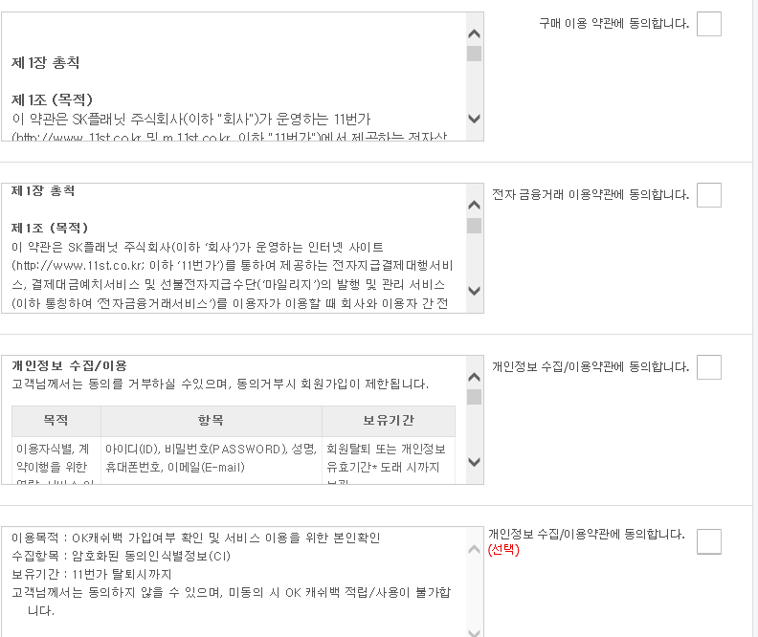

 |  |  |  | E-mail |  |  |  | ID

 |  |  |  |  |  |  |  | 이름
 |  |  |  |  | 인증
 |  |  |  |  |  |  |  | PW

 |  |  |  |  |  |  |  | Tel
 |  |  |  | 인증코드입력 |  |  | 확인
 |  |  |  |  |  |  |  | 생년월일

 |  |  |  |  |  |  |  | 배송지입력

 |  |  |  |  |  |  |  |  |  |  | 회원가입

 | 하단바

(관)제품등록
목록

 | 메뉴명

 |  |  |  |  | HOME |  |  | 로그인 | 회원가입 | 고객센터

 | 상단바 |  |  | Man In Black

 |  | NEW | OUTER | TOP |  | PANTS | SHOES |  | BAG&ACC

 |  | My Page | 제품등록
 |  |  |  |  |  |  |  |  | 홈> MY PAGE> 제품등록
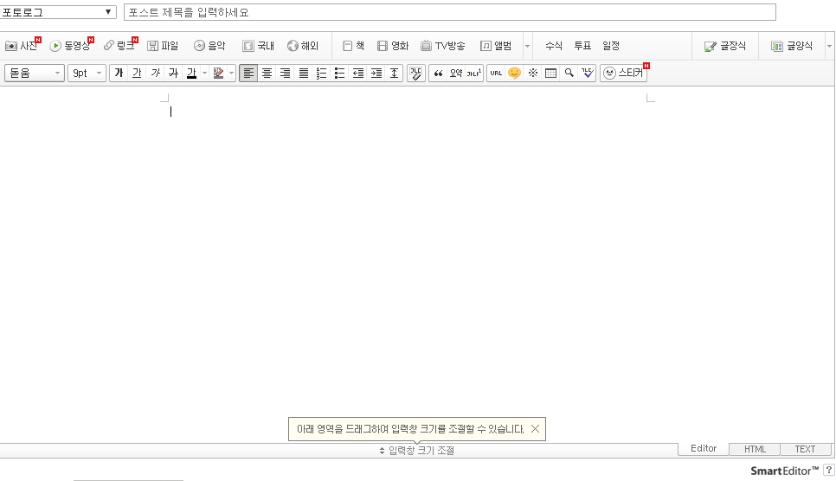
 |  | 제품등록

 |  | 판매내역

 |  | 메인 배너등록

 |  | 문의게시판 관리

 |  | 공지글 작성

 |  | 쿠폰관리

 |  | 리뷰관리

 |  |  |  |  |  |  |  |  | 등록 | 취소

 | 하단바

(관)메인 배너등록
목록

 | 메뉴명

 |  |  |  |  | HOME |  |  | 로그인 | 회원가입 | 고객센터

 | 상단바 |  |  | Man In Black

 |  | NEW | OUTER | TOP |  | PANTS | SHOES |  | BAG&ACC

 |  | My Page | 메인 배너등록 |  |  |  |  |  |  |  | 관리자가 신상품중에 메인 슬라이드에 등록할 3장의 신상 등록하는 메뉴
 |  |  |  |  |  |  |  |  | 홈> MY PAGE> 메인 배너등록

 |  | 제품등록
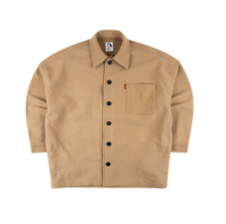
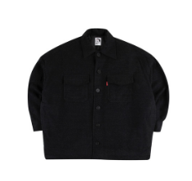
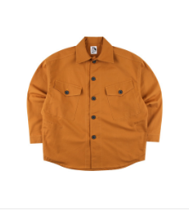
 |  | 판매내역

 |  | 메인 배너등록

 |  | 문의게시판 관리

 |  | 공지글 작성

 |  | 쿠폰관리

 |  | 리뷰관리
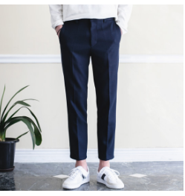
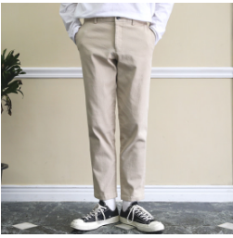
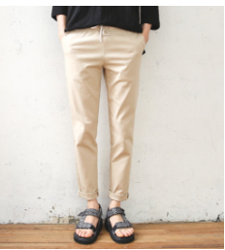

 |  |  |  |  |  |  |  |  | 등록 | 취소

 | 하단바

이벤트
목록

 | 메뉴명

 |  |  |  |  | HOME |  |  | 로그인 | 회원가입 | 고객센터

 | 상단바 |  |  | Man In Black

 |  | NEW | OUTER | TOP |  | PANTS | SHOES |  | BAG&ACC

 |  | 진행중인 이벤트
 |  |  |  |  |  |  | 쿠폰등록 |  | 관리자 이벤트올리기
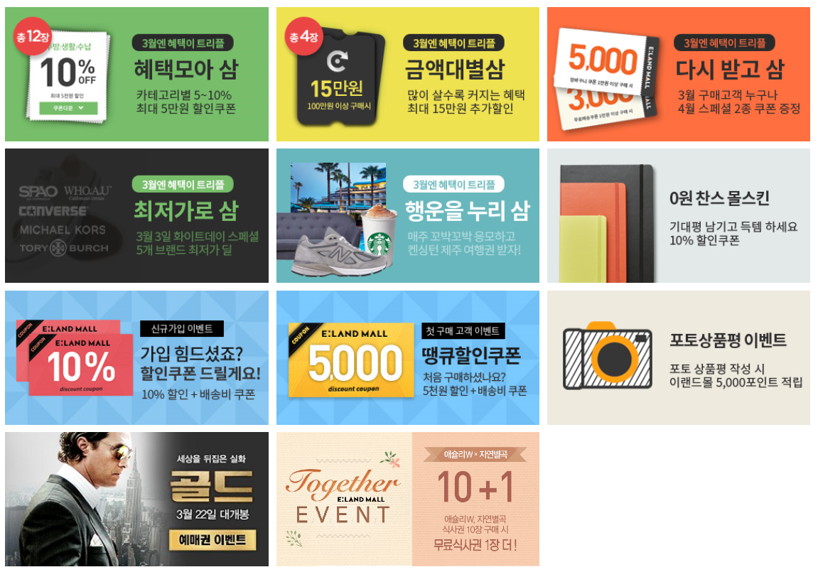

 | 하단바

